Tab 1.2.
 | REPUBLIKA HRVATSKA
 | GRAD ZAGREB

GRADSKI URED ZA STRATEGIJSKO | GRADSKI URED ZA GOSPODARSTVO,
PLANIRANJE I RAZVOJ GRADA | EKOLOŠKU ODRŽIVOST I STRATEGIJSKO PLANIRANJE

 | Odjel za statističke i analitičke poslove

1.2. ZAPOSLENI PREMA PODRUČJIMA NKD-a 2007. I SPOLU
 |  |  |  |  | stanje 31. ožujka
 |  | 2022. |  | 2023.
 |  | ukupno | žene | ukupno | žene
UKUPNO |  | 449,598 | 224,059 | 465,011 | 231,775
A | Poljoprivreda, šumarstvo i ribarstvo | 1,851 | 814 | 1,832 | 747
B | Rudarstvo i vađenje | 403 | 104 | 416 | 104
C | Prerađivačka industrija | 45,201 | 16,121 | 44,801 | 16,068
D | Opskrba električnom energijom, plinom, parom i klimatizacija | 4,697 | 1,739 | 4,728 | 1,789
E | Opskrba vodom; uklanjanje otpadnih voda, gospodarenje otpadom te djelatnosti sanacije okoliša | 4,831 | 916 | 4,901 | 939
F | Građevinarstvo | 28,562 | 2,948 | 29,049 | 2,964
G | Trgovina na veliko i na malo; popravak motornih vozila i motocikala | 75,349 | 38,479 | 77,625 | 39,192
H | Prijevoz i skladištenje | 20,338 | 4,823 | 20,233 | 4,857
I | Djelatnosti pružanja smještaja te pripreme i usluživanja hrane | 20,068 | 9,570 | 21,236 | 10,066
J | Informacije i komunikacije | 34,294 | 13,310 | 39,253 | 15,073
K | Financijske djelatnosti i djelatnosti osiguranja | 19,828 | 13,011 | 19,412 | 12,727
L | Poslovanje nekretninama | 4,524 | 2,198 | 4,790 | 2,355
M | Stručne, znanstvene i tehničke djelatnosti | 39,711 | 21,354 | 42,111 | 22,452
N | Administrativne i pomoćne uslužne djelatnosti | 25,587 | 13,358 | 26,297 | 13,816
O | Javna uprava i obrana; obvezno socijalno osiguranje | 32,578 | 18,878 | 36,166 | 22,007
P | Obrazovanje | 33,065 | 24,761 | 32,777 | 24,669
Q | Djelatnosti zdravstvene zaštite i socijalne skrbi | 35,346 | 27,191 | 35,466 | 27,134
R | Umjetnost, zabava i rekreacija | 11,346 | 6,004 | 11,670 | 6,134
ZAPOSLENI U POSLOVNIM SUBJEKTIMA (PRAVNE OSOBE) PREMA NKD-u 2002., stanje 31. ožujka 2007.
S | Ostale uslužne djelatnosti | 11,786 | 8,310 | 11,933 | 8,480
T | Djelatnosti kućanstava kao poslodavaca; djelatnosti kućanstava koja proizvode različitu robu i pružaju različite usluge za vlastite potrebe | 218 | 162 | 193 | 148
Nerazvrstani prema djelatnostima |  | 15 | 8 | 122 | 54

 |  |  |  |  | Izvor: DZS

Graf 1
 | REPUBLIKA HRVATSKA
 | GRAD ZAGREB

GRADSKI URED ZA STRATEGIJSKO | GRADSKI URED ZA GOSPODARSTVO,
PLANIRANJE I RAZVOJ GRADA | EKOLOŠKU ODRŽIVOST I STRATEGIJSKO PLANIRANJE

 | Odjel za statističke i analitičke poslove

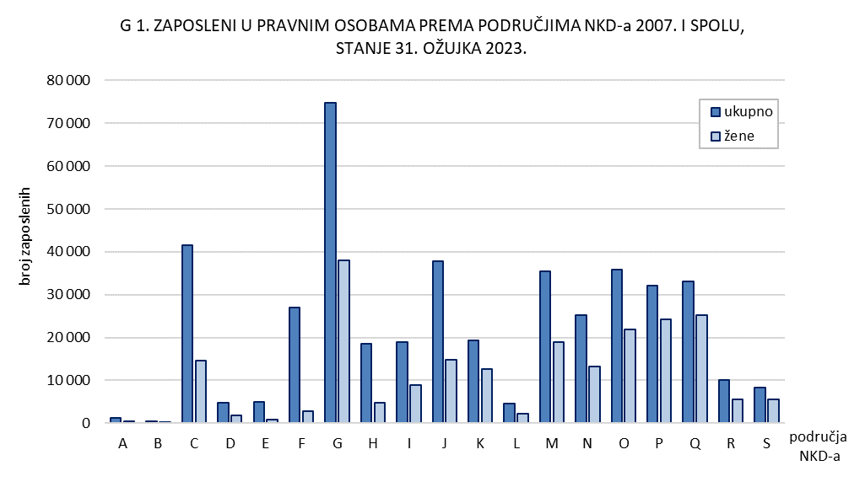

Tab. 2.1.i graf 2
 | REPUBLIKA HRVATSKA
 | GRAD ZAGREB

GRADSKI URED ZA STRATEGIJSKO | GRADSKI URED ZA GOSPODARSTVO,
PLANIRANJE I RAZVOJ GRADA | EKOLOŠKU ODRŽIVOST I STRATEGIJSKO PLANIRANJE

 | Odjel za statističke i analitičke poslove

2.1. ZAPOSLENI U PRAVNIM OSOBAMA PREMA OBLICIMA VLASNIŠTVA I PODRUČJIMA NKD-a 2007.1)
 |  |  |  |  |  | stanje 31. ožujka 2023.
 |  | Ukupno1) | Oblici vlasništva
 |  |  | državno | privatno | zadružno | mješovito
UKUPNO |  | 394,475 | 128,682 | 256,065 | 171 | 9,557
A | Poljoprivreda, šumarstvo i ribarstvo | 976 | 399 | 570 | 7 | -
B | Rudarstvo i vađenje | 384 | - | 98 | - | 286
C | Prerađivačka industrija | 38,217 | 1,643 | 34,464 | 5 | 2,105
D | Opskrba električnom energijom, plinom, parom i klimatizacija | 4,617 | 4,090 | 521 | - | 6
E | Opskrba vodom; uklanjanje otpadnih voda, gospodarenje otpadom te djelatnosti sanacije okoliša | 4,731 | 3,472 | 1,136 | - | 123
F | Građevinarstvo | 22,508 | 2,169 | 20,095 | 10 | 234
G | Trgovina na veliko i na malo; popravak motornih vozila i motocikala | 66,980 | 565 | 65,539 | 69 | 807
H | Prijevoz i skladištenje | 16,971 | 6,993 | 8,807 | - | 1,171
I | Djelatnosti pružanja smještaja te pripreme i usluživanja hrane | 16,220 | 2,493 | 13,579 | 15 | 133
J | Informacije i komunikacije | 34,467 | 3,502 | 30,714 | 5 | 246
K | Financijske djelatnosti i djelatnosti osiguranja | 18,877 | 3,474 | 15,299 | - | 104
L | Poslovanje nekretninama | 3,602 | 545 | 3,053 | - | 4
M | Stručne, znanstvene i tehničke djelatnosti | 27,879 | 3,805 | 23,326 | 29 | 719
N | Administrativne i pomoćne uslužne djelatnosti | 23,532 | 1,323 | 21,958 | 6 | 245
O | Javna uprava i obrana; obvezno socijalno osiguranje | 35,848 | 35,102 | 87 | - | 659
P | Obrazovanje | 31,543 | 28,050 | 2,760 | - | 733
Q | Djelatnosti zdravstvene zaštite i socijalne skrbi | 32,430 | 26,040 | 5,647 | 25 | 718
R | Umjetnost, zabava i rekreacija | 8,965 | 4,231 | 4,037 | - | 697
S | Ostale uslužne djelatnosti | 5,728 | 786 | 4,375 | - | 567

1) Vidi Metodološka objašnjenja.
 |  |  |  |  |  | Izvor: DZS

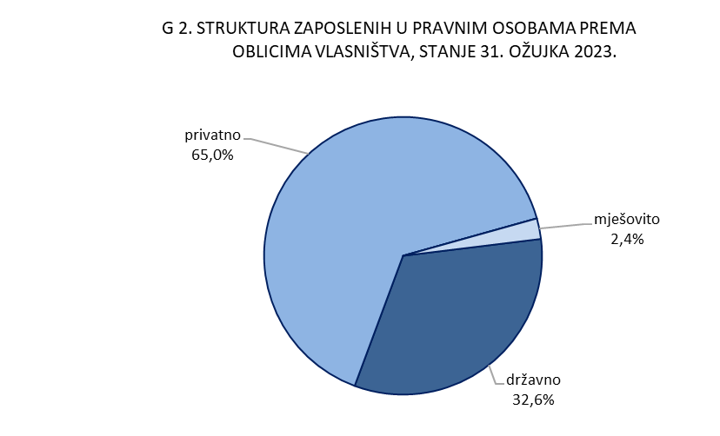

Graf 3
REPUBLIKA HRVATSKA
GRAD ZAGREB

GRADSKI URED ZA GOSPODARSTVO,
EKOLOŠKU ODRŽIVOST I STRATEGIJSKO PLANIRANJE

Odjel za statističke i analitičke poslove

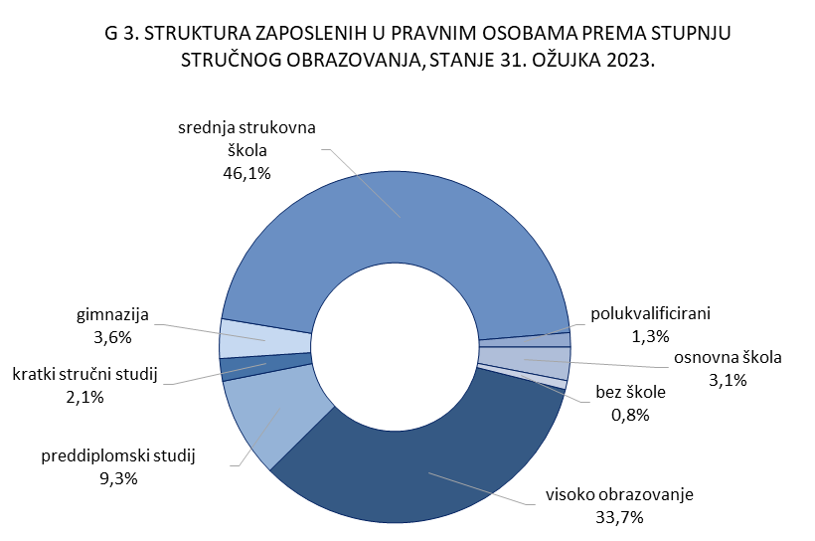

4.2. i graf 4
REPUBLIKA HRVATSKA
GRAD ZAGREB

GRADSKI URED ZA STRATEGIJSKO | GRADSKI URED ZA GOSPODARSTVO,
PLANIRANJE I RAZVOJ GRADA | EKOLOŠKU ODRŽIVOST I STRATEGIJSKO PLANIRANJE

Odjel za statističke i analitičke poslove

4.2. NEZAPOSLENE OSOBE PREMA RAZINI OBRAZOVANJA
 |  |  |  |  |  |  | stanje 31. ožujka
 |  | 2021. |  | 2022. |  | 2023.
 |  | ukupno | žene | ukupno | žene | ukupno | žene
UKUPNO |  | 19,787 | 10,017 | 14,225 | 7,261 | 12,518 | 6,376
 | Bez škole i nezavršena osnovna škola | 657 | 326 | 451 | 253 | 435 | 234
 | Osnovna škola | 2,506 | 1,120 | 1,789 | 831 | 1,523 | 687
 | Srednja škola za zanimanja do 3. god. i škola za KV i VKV radnike | 4,293 | 1,693 | 2,997 | 1,174 | 2,707 | 1,069
 | Srednja škola za zanimanja u trajanju od 4 i više godina i gimnazija | 6,276 | 3,183 | 4,541 | 2,318 | 4,027 | 2,079
 | Prvi stupanj fakulteta, stručni studij i viša škola | 2,255 | 1,270 | 1,644 | 948 | 1,468 | 874
 | Fakultet, akademija, magisterij, doktorat | 3,800 | 2,425 | 2,803 | 1,737 | 2,358 | 1,433

 |  |  |  |  |  |  | Izvor: HZZ

